東棟1F(380Dカバー)
工程レイアウト図： |  | 樹脂成型加工品（380Dカバー A/B）
 |  |  | コントロールプラン番号： | HH-5014 | Rev. | 1

 | 温水工場 東棟１階
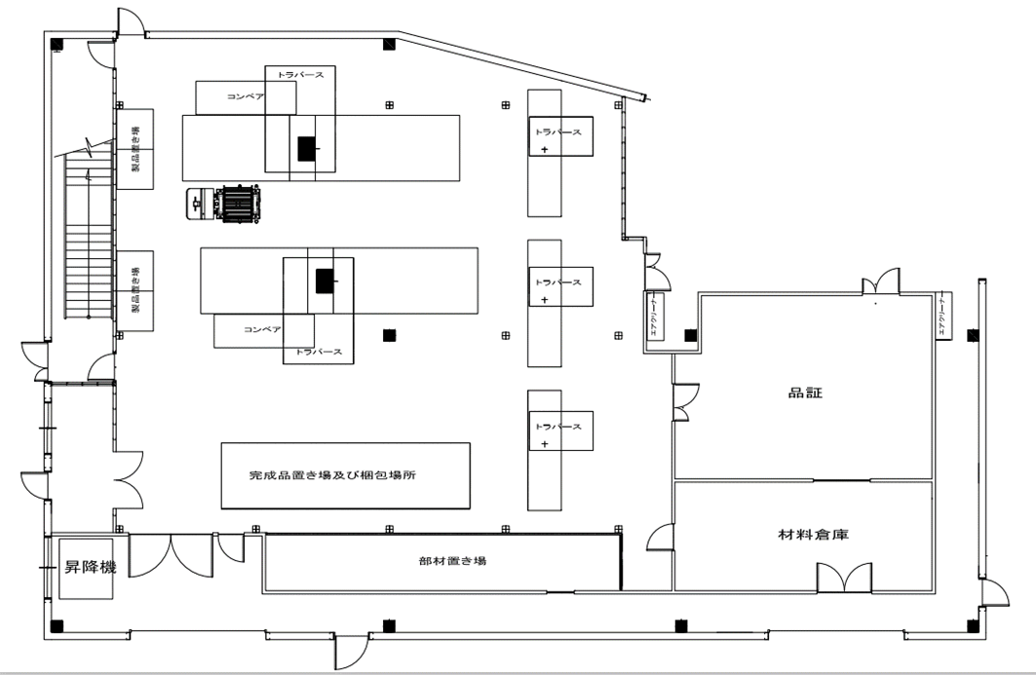

⑨
⑦

②③
⑤

④ ⑥ ⑧
⑩

①

⑪

